II D) 7 1
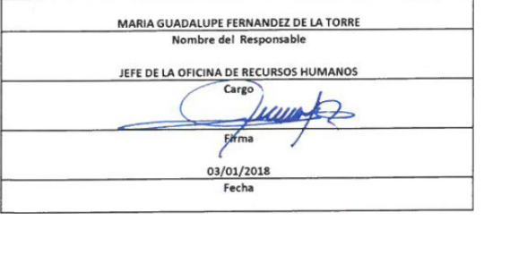
Formato: Analítico de Categorías / Plazas Autorizadas con su Tabulador |  |  |  |  |  |  |  |  |  |  |  |  |  |  | Entidad Federativa: | BAJA CALIFORNIA
Fondo de Aportaciones para la Educación Tecnológica y de Adultos/Instituto Nacional para la Educación de los Adultos (FAETA/INEA) |  |  |  |  |  |  |  |  |  |  |  |  |  |  |  | 4to Trimestre 2017

Clave Tipo educativo | Clave Nivel educativo | Clave Subnivel educativo | Descripción Nivel / Subnivel | Tipo Financiamiento | Partida Presupuestal | CATEGORIA |  |  | Zona Económica | Nivel Puesto | Nivel Sueldo | Tipo Contratación | Monto mensual por plaza jornada | Monto mensual Por Plaza HSM | Número de Plazas Jornada | Número de Plazas HSM | Monto total autorizado
 |  |  |  |  |  | Tipo de Categoría | Categoría | Descripción

6 | 61 | 64 |  |  | 83101 | 1 | CF36014 |  | B | 95 | 3A | P | 5346.54 | 0 | 0 | 0 | 5346.54
6 | 61 | 64 |  |  | 83101 | 1 | A01803 |  | C | 29 | 19 | P | 6542.12 | 0 | 0 | 0 | 6542.12
6 | 61 | 64 |  |  | 83101 | 1 | T03810 |  | C | 39 | 24 | P | 6542.12 | 0 | 0 | 0 | 85047.56
6 | 61 | 64 |  |  | 83101 | 1 | A03804 |  | C | 43 | 23 | P | 6542.12 | 0 | 0 | 0 | 104673.92
6 | 61 | 64 |  |  | 83101 | 1 | T03803 |  | C | 47 | 22 | P | 6542.12 | 0 | 0 | 0 | 98131.8
6 | 61 | 64 |  |  | 83101 | 1 | CF21865 |  | C | 62 | QB | P | 6703.6 | 0 | 0 | 0 | 87146.8
6 | 61 | 64 |  |  | 83101 | 1 | T06803 |  | C | 65 | 26 | P | 6857.3 | 0 | 0 | 0 | 6857.3
6 | 61 | 64 |  |  | 83101 | 1 | A01806 |  | C | 70 | 25 | P | 6699.68 | 0 | 0 | 0 | 107194.88
6 | 61 | 64 |  |  | 83101 | 1 | CF34810 |  | C | 70 | 25 | P | 6699.68 | 0 | 0 | 0 | 6699.68
6 | 61 | 64 |  |  | 83101 | 1 | A01807 |  | C | 81 | 27 | P | 7022.94 | 0 | 0 | 0 | 175573.5
6 | 61 | 64 |  |  | 83101 | 1 | T03820 |  | C | 82 | Z0 | P | 7156.9 | 0 | 0 | 0 | 636964.1
6 | 61 | 64 |  |  | 83101 | 1 | T03823 |  | C | 85 | ZA | P | 7156.9 | 0 | 0 | 0 | 42941.4
6 | 61 | 64 |  |  | 83101 | 1 | CF36014 |  | C | 92 | 1A | P | 4649.36 | 0 | 0 | 0 | 51142.96
6 | 61 | 64 |  |  | 83101 | 1 | CF01059 |  | C | 93 | 1B | P | 4685.7 | 0 | 0 | 0 | 23428.5
6 | 61 | 64 |  |  | 83101 | 1 | CF14070 |  | C | 97 | 4A | P | 14611.06 |  |  |  | 14611.06
 |  |  |  |  |  |  |  |  |  |  |  | Total Jornada: | 103,758.14 |  | Total Autorizado: |  | 1,452,302.12
 |  |  |  |  |  |  |  |  |  |  |  | Total HSM |  | 0.00

Fuente : Información proporcionada por las Entidades Federativas

